冲级豪礼系统
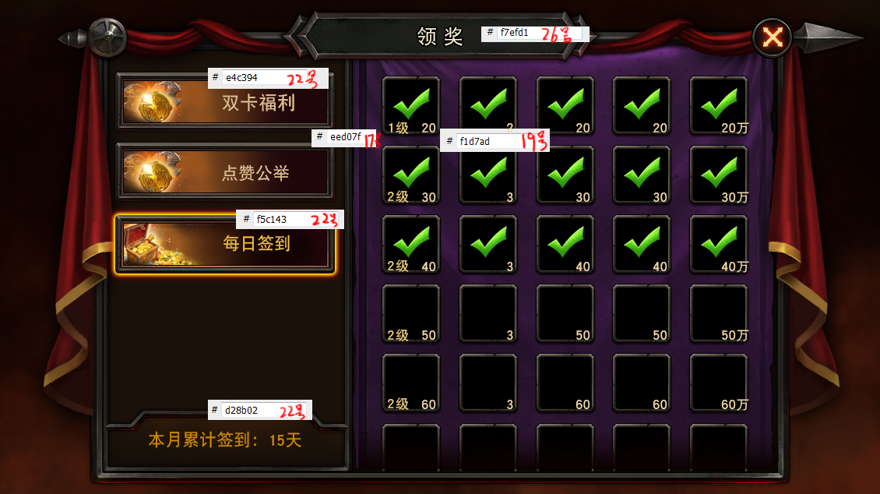
冲级豪礼系统
设计目的 | 1、达到指定等级给予奖励，对玩家提升等级给予吸引力
精彩活动
1_3
达到 15 级可领取
进度:15/15
10
领奖流程 | 1、主界面点击“精彩活动”按钮，弹出精彩活动界面 2、点击“冲级豪礼”，切换到“冲级豪礼”页面 3、点击“领取”按钮弹出通用领取奖励展示界面

已领取
混沌之刃
2_2
2_1
冲级豪礼规则 | 1、达到指定等级即满足领取对应奖励条件，每条仅可领取1次。 2、指定等级从上往下按照需求等级由低到高进行排列
达到 25 级可领取
领 取
进度:25/25
10

1_1
混沌之刃混沌之刃混沌之刃混沌混沌之刃混沌之刃混沌之刃混沌之刃
混沌之刃混沌之刃混沌之刃混沌之刃混沌之刃混沌之刃

冲级豪礼
界面说明 | 1_1、精彩活动切换按钮，该区域可上下滑动 //当前选中按钮会有特殊的选中形态 //若当前有可领取的等级奖励未领取时，按钮右侧有叹号提示（主界面上的精彩活动按钮右上角也需要） 1_2、向下滑动标识 //若下方还有未显示完的精彩活动切换按钮，则向下滑动标识显示，且播放动态效果，提醒玩家下方还有条目 //若下方没有未显示完的精彩活动切换按钮，则向下滑动标识隐藏 1_3、冲级豪礼奖励条目列表，指定等级从上往下按照需求等级由低到高进行排列 //打开界面时，当前可领取奖励优先展示在第2行。譬如：第1档奖励可领取，打开默认可领奖励项处于第1行；若第3档奖励项可领取，打开默认可领奖励项处于第2行。（同签到展示规则） //领奖条件描述 //领奖条件达成进度，靠右对齐。展示格式：”当前进度/需求进度“，当前进度在展示时始终<=需求进度 //奖励展示，奖励道具icon及数量，若道具数量为1，则不显示右下角数字下标，点击道具icon，弹出道具简短tip界面 //领取按钮，若满足领取条件，但未领，按钮呈亮色，点击后，弹出通用领取奖励展示界面 若已领取，展示为绿色标签”已领取“ 若不满足领取条件，按钮呈灰色，点击后，弹出系统消息提示：”达到xx级才可领取“
达到 35 级可领取
领 取
进度:30/35
10
2_3

达到 45 级可领取
领 取
进度:30/45
10

1_2

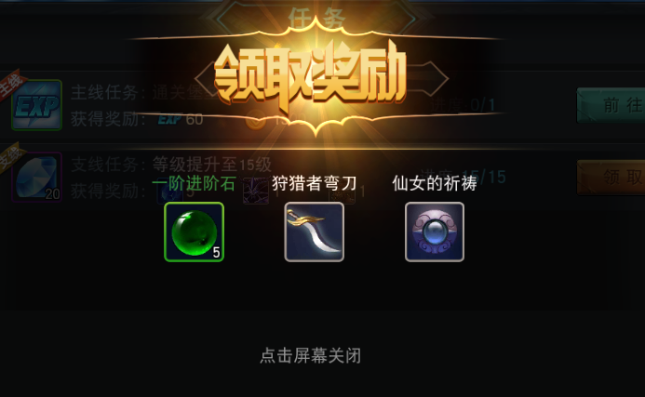

3_1
通用界面 | 1、道具简短tip界面，该界面出现时，界面下层会出现半透明遮罩 2_1、道具图标 2_2、道具名称 2_3、道具描述 2、领取奖励展示界面，该界面出现时，界面下层会出现半透明遮罩 3_1、领取奖励展示界面标题 3_2、获得的道具展示，包括道具名称，道具图标，道具数量 //若道具数量为1则不显示数量下标

3_2

